职业
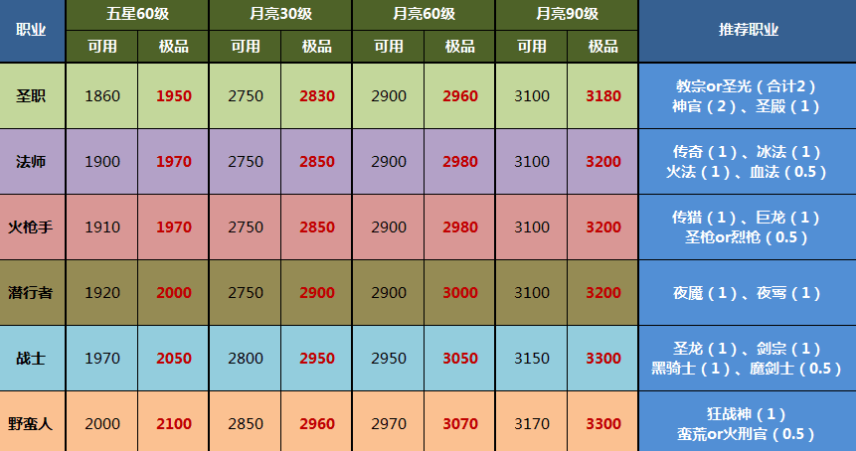
特殊头像 | 头像 | 初阶 | 二星 | 三星 | 四星 | 五星 | 月阶 | 根据角色最佳 | 根据角色其他
 | 男战士 | 战士4 | 剑士 | 剑术大师 | 决斗者 | 剑圣 | 剑宗 | 女战士
 | 女战士 |  |  | 魔剑士 | 魔剑客 | 驭魔剑使 | 剑魔
 |  |  | 护卫 | 重装护卫 | 守护者 | 圣龙铁卫 | 圣龙将军 |  | 男战士
 |  |  |  |  |  |  | 黑骑士 |  | 男战士
古森林贤者 | 女巫 | 法师7 | 元素师 | 元素导师 | 大法师 | 首席法师 | 传奇法师 | 精灵法师
 | 巫医 |  |  |  |  |  | 岩浆法师
部落法师 | 精灵法师 |  |  |  |  |  | 霜寒法师
 |  |  | 幻术师 | 幻术导师 | 编织者 | 织梦法师 | 血法师
 |  |  |  |  |  |  | 虚空法师 | 古森林贤者
 |  |  | 巫医 | 进阶巫医 | 巫毒大师 | 诅咒先知 | 大巫医 | 部落法师
 |  |  |  |  |  |  | 灵魂贤者 | 巫医 | 女巫
 | 卓尔刺客 | 潜行者4 | 追踪者 | 赏金猎人 | 猎杀者 | 诡术猎手 | 幻术刺客 |  | 半身人
 | 半身人 |  |  |  |  |  | 诡术大师 |  | 半身人
 |  |  | 刺客 | 影刺客 | 夜刃 | 夜魔 | 夜莺 |  | 卓尔刺客
 |  |  |  |  |  |  | 夜魇 |  | 卓尔刺客
 | 佣兵 | 火枪手4 | 佣兵 | 传奇佣兵 | 佣兵王 | 枪侠 | 圣枪侠 |  | 佣兵
 | 游侠 |  |  |  |  |  | 烈枪侠 |  | 佣兵
 |  |  | 巡林客 | 游侠 | 大游侠 | 狂野游侠 | 传奇猎人 |  | 游侠
 |  |  |  |  |  |  | 巨龙猎人 |  | 游侠
大学士 | 圣骑士 | 圣职4 | 神官 | 祭司 | 大祭司 | 大主教 | 教宗 |  | 神官
 | 神官 |  |  |  |  |  | 圣光贤者 |  | 神官
 |  |  | 圣骑士 | 圣骑将 | 审判官 | 光辉领主 | 圣殿骑士 |  | 圣骑士
 |  |  |  |  |  |  | 神官骑士 |  | 圣骑士
 | 亚马逊 | 野蛮人4 | 先锋 | 狂战士 | 勇者 | 战神 | 狂战神 | 亚马逊
 | 矮人 |  |  |  |  |  | 蛮荒之王 |  | 矮人
 |  |  | 掠夺者 | 夺魂者 | 收割者 | 行刑官 | 毁灭者
 |  |  |  |  |  |  | 火刑官

人物
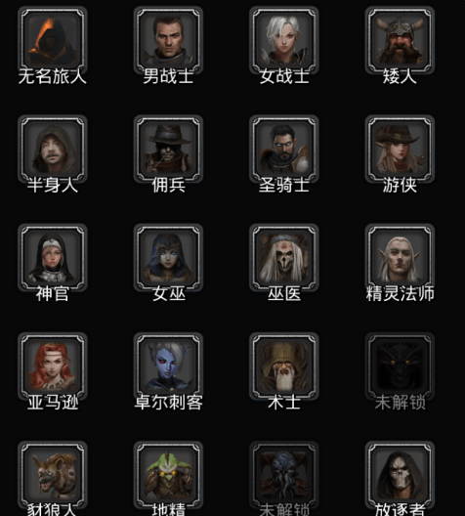
头像 | 初始职业 | 姓名 | 目前职业 | 职业
男战士 | 战士 | 诺文 | 守护者
女战士 | 战士 | 艾莉西亚 | 决斗者
矮人 | 野蛮人 | 雷格卡姆 | 勇者
半身人 | 潜行者 | 涅宾 | 潜行者
佣兵 | 火枪手 | 布莱德 | 佣兵王
圣骑士 | 圣职 | 杜尔 | 审判官
游侠 | 火枪手 | 茉伊拉 | 火枪手
神官 | 圣职 | 薇薇安 | 大祭司
女巫 | 法师 | 莎耶尔 | 巫毒大师
巫医 | 法师 | 巴克萨 | 法师
精灵法师 | 法师 | 埃尔文 | 大法师
亚马逊 | 野蛮人 | 艾玛 | 勇者
卓尔刺客 | 潜行者 | 尤尔诺芬 | 夜刃

比较特殊A
大学士 | 圣职 | 塔扎德 | 祭司

特殊SS
古森林贤者 | 法师 | 西奥尼 | 编织者
部落法师 | 法师 | 凯尔维纳 | 巫毒大师

Sheet3
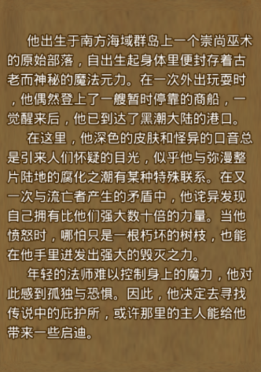
亚马逊 | 斧 | 佣兵王 | 枪 | 女战士 | 长剑 | 古森林贤者 | 矮人 | 巨斧
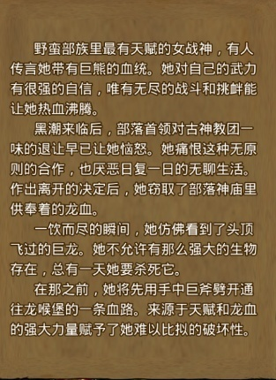
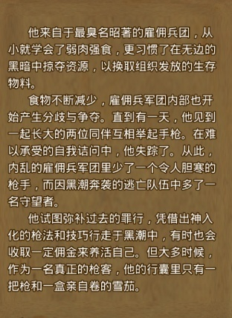
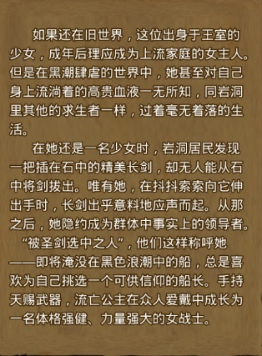
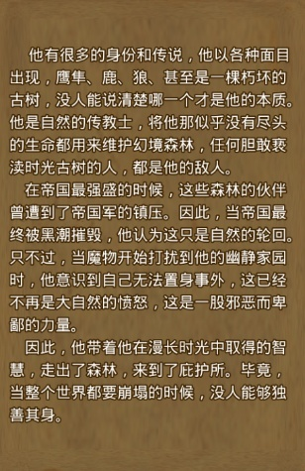
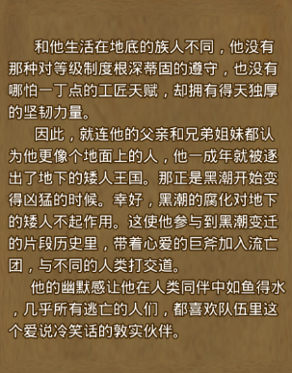

精灵法师 |  | 圣骑士 |  | 女巫 |  | 巫医 | 半身人
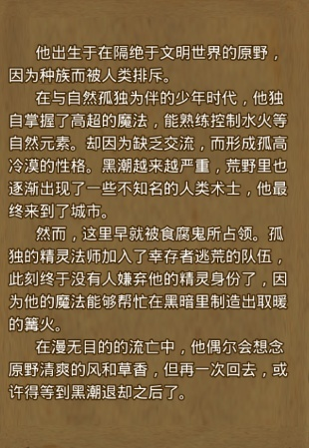
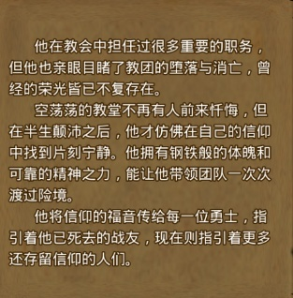
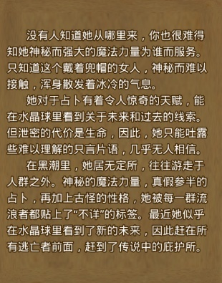
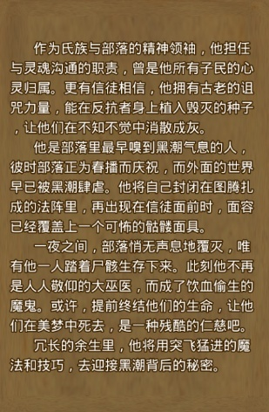
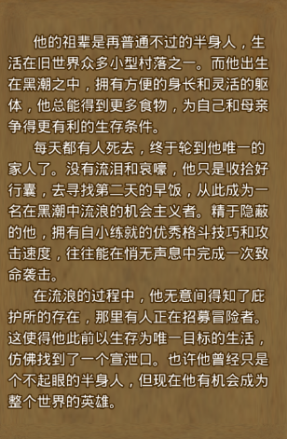

神官 |  | 大学士 |  | 卓尔刺客 |  | 游侠 | 男战士
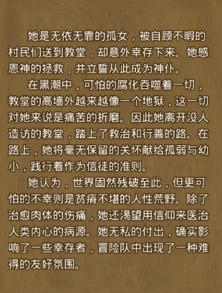
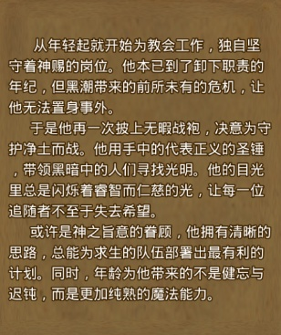
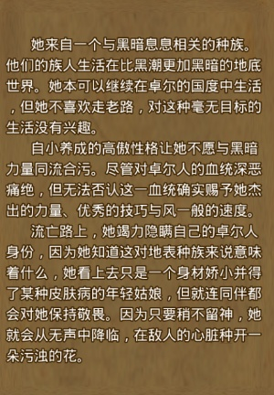
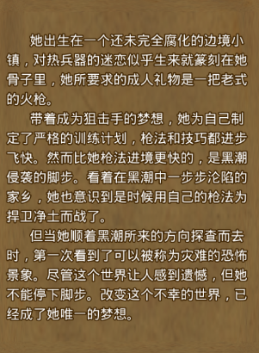
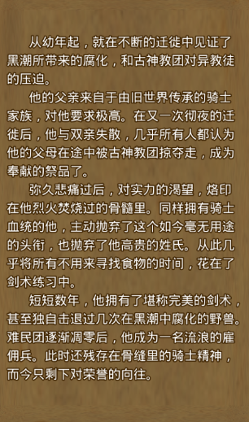

部落法师

